TDSheet
Структура расходов денежных средств

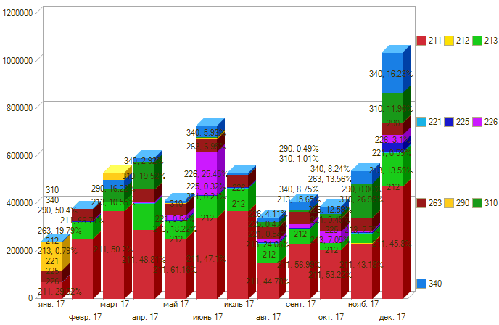
Период: 01.01.2017 -31.12.2017
Отбор: Учреждение = Дума Артемовского городского округа

Период \ КЭК | 211, Заработная плата | 212, Прочие выплаты | 213, Начисления на выплаты по оплате труда | 221, Услуги связи | 225, Работы, услуги по содержанию имущества | 226, Прочие работы, услуги | 263, Пенсии, пособия, выплачиваемые организациями сектора государственного управления | 290, Прочие расходы | 310, Увеличение стоимости основных средств | 340, Увеличение стоимости материальных запасов | ИТОГО

янв. 17 | 68,811.41 |  | 1874.94 |  |  |  | 46938.75 |  |  |  | 117,625.10
февр. 17 | 252,582.75 |  | 70016.43 | 1478 | 500 | 4,998.62 | 46938.75 |  |  | 676.00 | 377,190.39
март 17 | 370121.30 |  | 77,961.71 | 4,637.25 | 2100 | 14985.98 | 57340.05 |  | 55,999.00 | 32,580.00 | 615,725.29
апр. 17 | 289,634.92 |  | 109,232.98 | 3963.35 | 955 | 5,946.83 | 50405.85 | 125.00 | 115,815.00 | 14313.93 | 590,392.86
май 17 | 252,400.92 |  | 75,196.96 | 2,217.80 | 2600 | 16791.35 | 50405.85 | 1,175.00 |  | 10211.50 | 410,999.38
июнь 17 | 342164.41 |  | 90,492.27 | 1,527.70 | 2298 | 182620.00 | 50405.85 | 3,500.00 | 4,333.00 | 42528.06 | 719,869.29
июль 17 | 368,137.05 |  | 97,126.88 | 2,009.16 | 3350 |  | 50405.85 |  |  | 8,338.00 | 529,366.94
авг. 17 | 151,813.18 |  | 81,551.71 | 1,840.86 | 1600 | 13,928.19 | 50405.85 |  | 20,913.00 | 14,774.15 | 336,826.94
сент. 17 | 231,774.96 |  | 63,639.76 | 1850.33 | 990 | 14,370.00 | 50405.85 | 2,000.00 |  | 32,895.00 | 397,925.90
окт. 17 | 205,780.55 |  | 27,405.45 | 1,561.73 |  |  | 52,687.77 | 331.00 | 17,980.00 | 32,030.00 | 337,776.50
нояб. 17 | 232,297.03 | 2,150.00 | 41,434.88 | 2,051.30 | 2,020.00 | 85,298.00 | 52,687.77 | 338.00 | 139,738.43 | 51,673.48 | 609,688.89
дек. 17 | 473,418.93 |  | 140,421.16 | 6,055.87 | 37,611.40 |  | 52,687.77 |  | 123,609.06 | 160,781.11 | 994,585.30
Итого | 3,238,937.41 | 2,150.00 | 876,355.13 | 29,193.19 | 54,024.40 | 338,938.97 | 611,715.96 | 7,469.00 | 478,387.49 | 400,801.23 | 6,037,972.78

